TopK_Paired
Paired model seeds: Accuracy
ModelSeed | Random_Accuracy_pct | TopK_Accuracy_pct | Random_MacroF1_pct | TopK_MacroF1_pct
42 | 72.49 | 72.70 | 70.04 | 70.88
43 | 73.78 | 75.75 | 71.59 | 74.50
44 | 71.56 | 76.00 | 68.89 | 75.31
45 | 68.30 | 71.95 | 64.35 | 69.44
46 | 76.83 | 79.90 | 76.01 | 79.76

Paired model seeds: Macro-F1

Class_Gains
Class Gains
Class | Random_F1_pct | TopK_F1_pct | Delta_pp
World | 77.57 | 79.77 | 2.20
Sports | 89.98 | 90.68 | 0.70
Business | 67.51 | 69.71 | 2.19
SciTech | 45.63 | 55.76 | 10.13

Source_Matrix
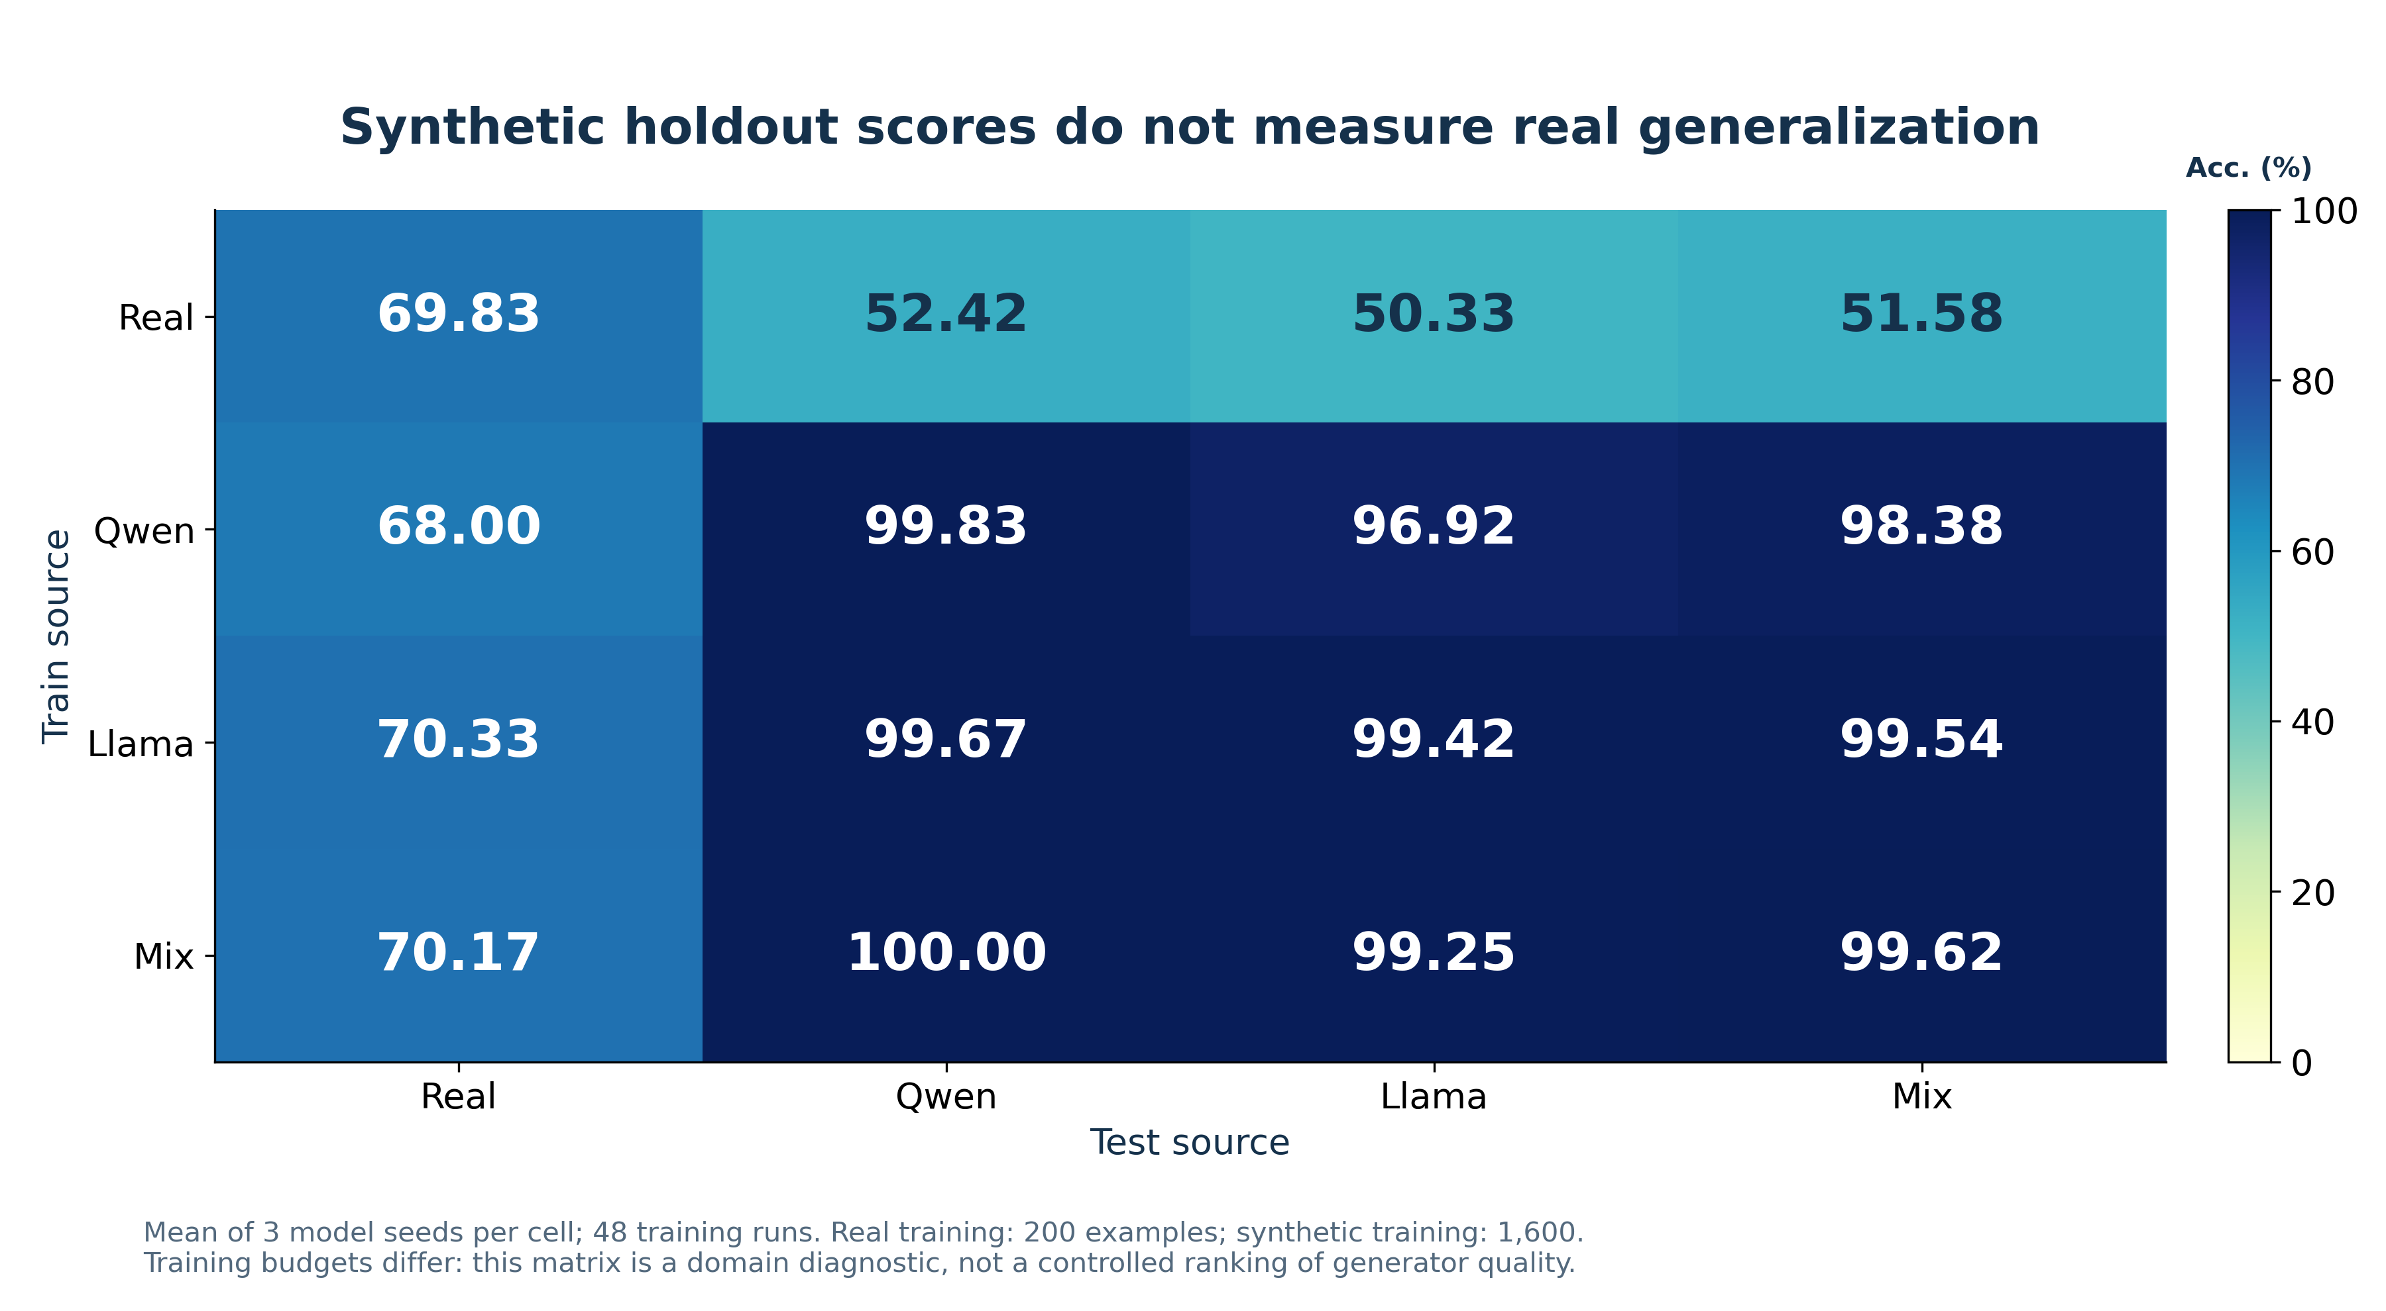
Train_Source | Real | Qwen | Llama | Mix
Real | 69.83 | 52.42 | 50.33 | 51.58
Qwen | 68.00 | 99.83 | 96.92 | 98.38
Llama | 70.33 | 99.67 | 99.42 | 99.54
Mix | 70.17 | 100.00 | 99.25 | 99.63

Selector_Comparison
Selector Comparison
Method | MacroF1_pct | SD_pct | N_Runs
Random | 70.17 | 4.46 | 25.00
DSIR | 70.45 | 4.57 | 25.00
LN-DSIR | 71.04 | 3.89 | 25.00
RA-CaR | 72.77 | 3.06 | 25.00
TopK | 73.98 | 4.05 | 5.00

DSIR_ESS
DSIR ESS
Group | Original_ESS | LN_ESS
qwen/World | 1.00 | 50.94
qwen/Sports | 1.00 | 54.24
qwen/Business | 1.00 | 38.17
qwen/SciTech | 1.00 | 57.61
llama/World | 1.00 | 47.42
llama/Sports | 1.00 | 20.29
llama/Business | 1.00 | 48.22
llama/SciTech | 1.00 | 51.86

Verifier_Comparison
Verifier Comparison
Method | MacroF1_pct | SD_pct | N_ModelSeeds
RandomMean | 68.21 | 6.28 | 5.00
TopK320 | 73.57 | 6.07 | 5.00
SelfVerifier320 | 70.90 | 2.52 | 5.00
CrossVerifier320 | 72.92 | 3.60 | 5.00

